월드맵UI
■월드맵UI

1.월드맵UI

*모든 버튼에 상호작용을 달아놨으니 클릭해서 확인

90.8%
Lv.10 뀨엉뀨엉
1.526.410
1,754

1. 이상한 나라의 숲

BOSS

인형
퀘스트
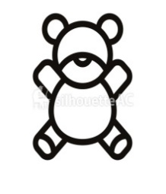
인형 뽑기
12/15
스킬

보상목록

